大会要項
 |  |  |  |  |  |  |  | 2024-04-12
各所属長 様
 |  |  |  |  |  |  | 一般社団法人 福島県卓球協会
 |  |  |  |  |  |  | 強化普及委員会 委員長 武田 和久
 |  |  |  |  |  |  |  |  | 公印省略

 | オリンピアン卓球講習会＆強化大会 講師：岸川 聖也 先生

 | 表記の件につきまして下記の通り開催いたしますので、ご参加くださいますようお願い申し上げます。

 | 1. 名 称 ： |  | オリンピアン卓球講習会＆強化大会

 | 2. 主 催 ： |  | 一般社団法人 福島県卓球協会/福島県卓球協会 強化普及委員会

 | 3. 後 援 ： |  | 福島市教育委員会

 | 4. 協 賛 ： |  | 株式会社VICTAS

 | 5. 日 時 ： |  | 令和６年５月２６日（日）９：００～１６：００ （受付 8：20～）
 |  |  | ※県北支部の参加者は７：３０から会場準備をおこないますのでご協力お願いいたします。

 | 6. 会 場 ： |  | NCVふくしまアリーナ
 |  |  | （福島市霞町4-45 TEL：024-535-4106）

 | 7. 内 容 ： |  | 午前： |  | 講師による技術指導講習会

 |  |  | 午後： |  | 参加者同士の強化試合（３～４名程度でのリーグ戦）
 |  |  |  | ※福島県次世代育成プロジェクト対象選手は講師の指導による強化練習会

 | 8. 参加資格： |  | 福島県内の小・中・高校生および一般の方
 |  |  | 申込多数の場合は、主催者側にて選考をご相談させていただきます。

 | 9. 参加費 ： |  | １人 １,０００円

 | 10. 講 師 ： |  | 岸川 聖也 先生
 |  |  | ２００８年 北京オリンピック、２０１２年 ロンドンオリンピックへ出場
 |  |  | ２０２４年 男子ナショナルチームのコーチへ就任
 |  |  | （昨年まではプロ卓球リーグの「T.T彩たま」チームの監督として活躍）
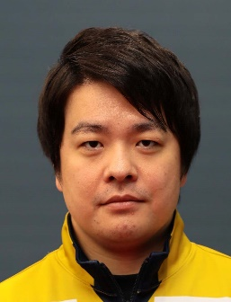
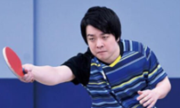

 | 11. 申込方法 ： |  | 別紙申込書に必要事項を記入のうえ５月１２日（日）までに、メールでお申し込みください。
 |  |  |  |  | 申込先： | (一社)福島県卓球協会 強化普及委員会 事務局長 佐藤 潤
 |  |  |  |  |  | メール ： pinpon@hechima.co.jp （TEL：090-7564-0117）

 |  |  | ※ご不明な点は上記までお問い合わせください。
 |  |  | （電話を受けられない場合がありますので、メールでの問い合わせを希望します。）

 | 12. そ の 他： | ☆ | 参加する場合は、万が一に備えて各自でスポーツ保険などへの加入をお願いいたします。
 |  | ☆ | 昼食時間はとりますので各自ご準備ください。
 |  | ☆ | 午後の強化試合を希望されない場合には、申込書備考欄へ不参加の記入をお願いします。

